2018_data
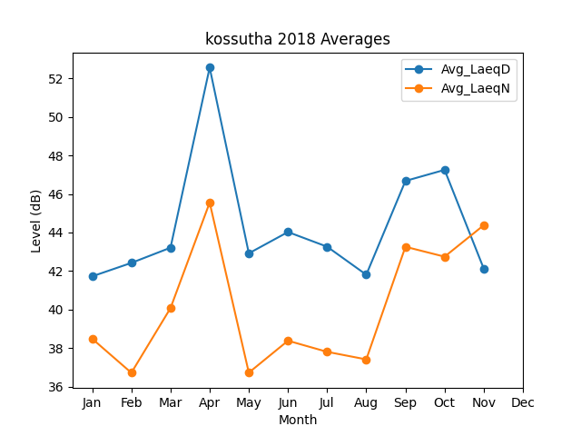
Month | Avg_LaeqD | Avg_LaeqN
1 | 41.725143469 | 38.484635463
2 | 42.42207405 | 36.718480834
3 | 43.211159786 | 40.075907317
4 | 52.560897367 | 45.554328788
5 | 42.919142453 | 36.724400104
6 | 44.025207101 | 38.38275105
7 | 43.263910471 | 37.805737682
8 | 41.808520906 | 37.412701793
9 | 46.677170004 | 43.259109037
10 | 47.250731965 | 42.745151212
11 | 42.126028917 | 44.37882232

